List2
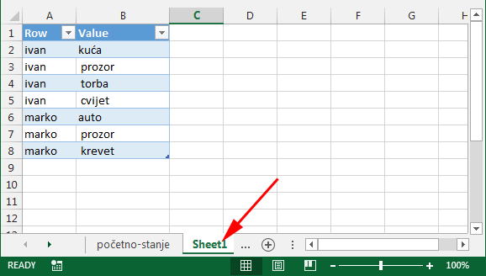
razdvajanje | Tekst konvertiran naredbom 'Text-To-Column'
ivan | kuća | prozor | torba | cvijet
marko | auto | prozor | krevet
 |  |  |  |  | Nakon razdvanjanja teksta, slijedeće naredbe primjenjujemo na cijeli range
 |  |  |  |  | Lijevom rukom pritisni tipku ALT i zadrži je -> desnom rukom pritisni slovo 'D' pa zatim slovo 'P'
 |  |  |  |  | Sada imaš dijalog prozor i na njemu označi opciju "Multiple consolidation ranges"
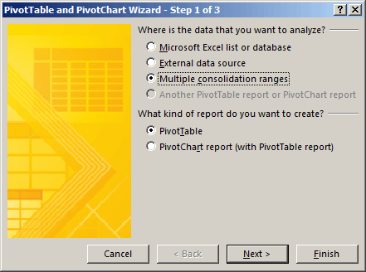

Count of Value
7

 |  |  |  |  | Klikni NEXT na gornjem dijalog prozoru

 |  |  |  |  | Na slijedećem dijalog prozoru označi "I will create the page fields"
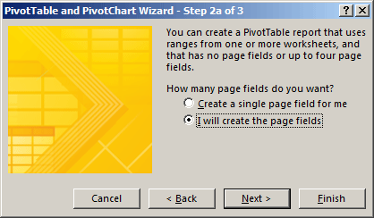

 |  |  |  |  | Klikni NEXT na gornjem dijalog prozoru

 |  |  |  |  | Klikni na gumb da pokreneš mogućnost selektiranja raspona ćelija. Selektiraj cijeli range (A6:D8)
 |  |  |  |  | Klikni na 'Add' gumb
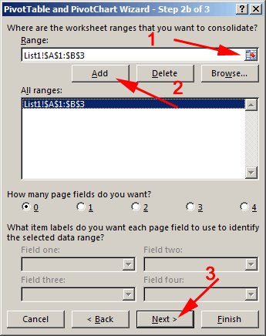

 |  |  |  |  | Klikni NEXT na gornjem dijalog prozoru

 |  |  |  |  | Označi na kojem Sheetu želiš raditi tj. kreirati Pivot Table (ja sam izabrao "Existing worksheet"

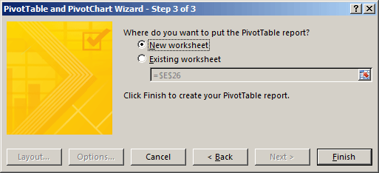

 |  |  |  |  | Klikni FINISH na gornjem dijalog prozoru

 |  |  |  |  | Sada imaš kreiranu Pivot Table
 |  |  |  |  | Isključi opcije Row i Column
 |  |  |  |  | Klikni dvoklik mišem na broj koji se nalazi u Pivot Table (u ovom sličaju broj 7)

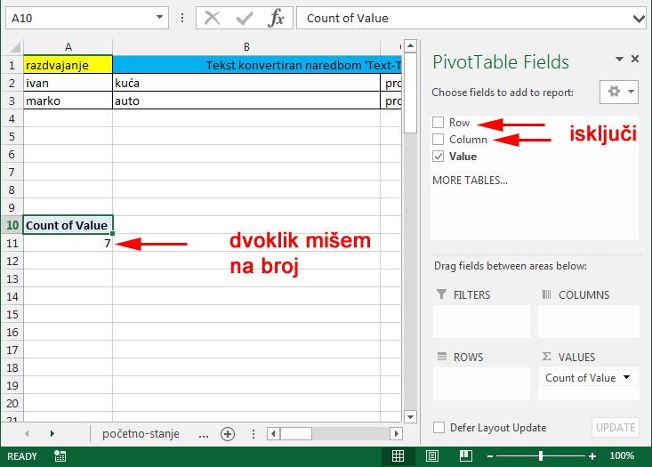

 |  |  |  |  | Kreirao se novi Worksheet "Sheet1" i na njemu Table
 |  |  |  |  | Obriši 'B' stupac'
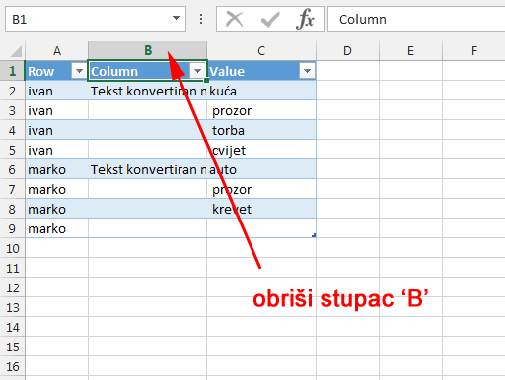

 |  |  |  |  | Filtriraj stupac koji sadrži blanko ćelije (prazne)
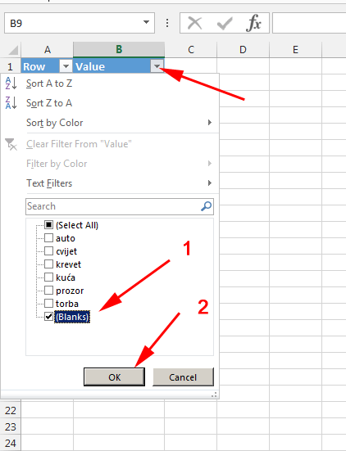

 |  |  |  |  | Obriši prikazane redove

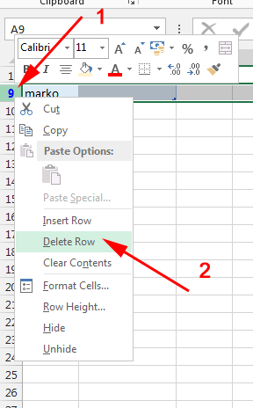

 |  |  |  |  | Ponovo uključi prikaz svih redova

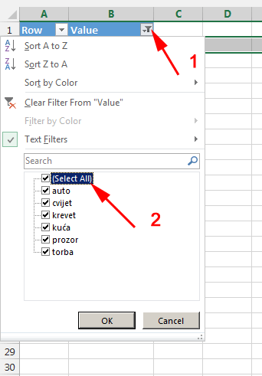

 |  |  |  |  | i na kraju imaš rezultat kao na Sheet1 u ovoj Workbook

